sheet1
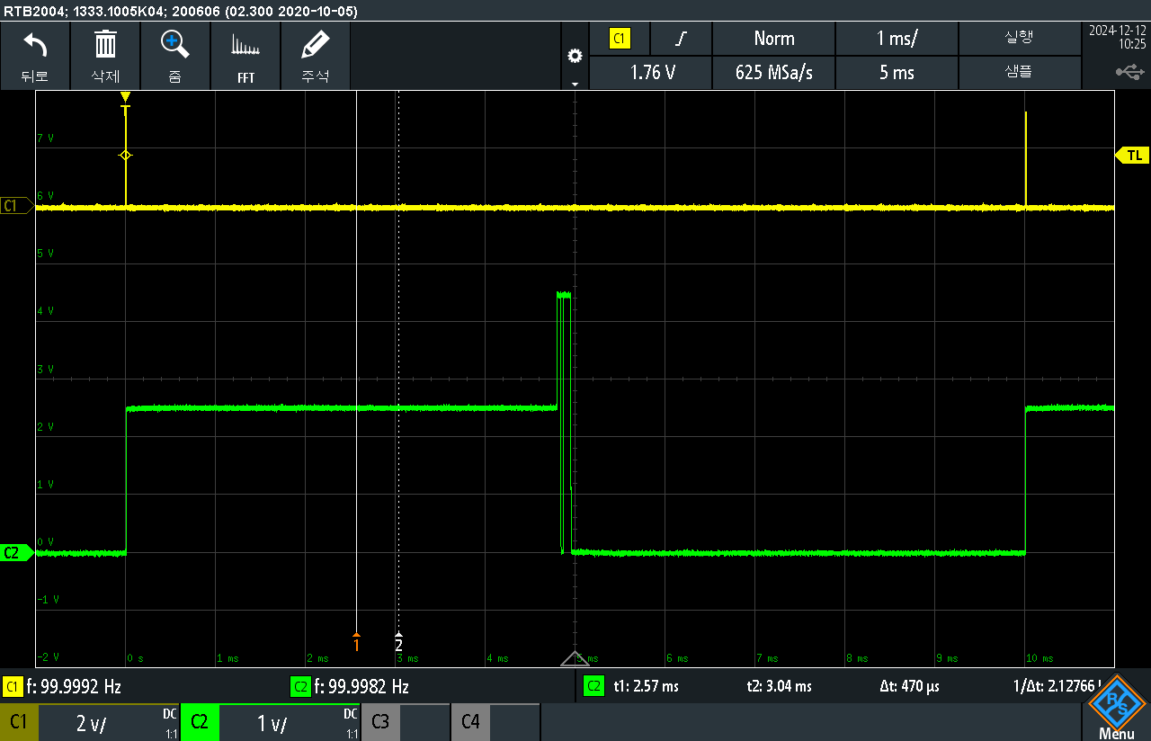

No | IC | 한솔 | vref | ado_1 | ado_2 | ado_3 | ado_4 | ado_5 | ado_6 | ado_7 | ado_8 | ado_9 | ado_10 | ado_11 | ado_12 | ado_13 | ado_14 | ado_15 | ado_16 | ado_17 | ado_18 | ado_19 | ado_20 | ado_21 | ado_22 | ado_23 | ado_24 | mode_1 | mode_2 | 비고
1 |  |  |  | 그림1 | 그림2 | 그림2 | 그림2 | 그림2 | 그림2 | 그림2 | 그림3 | 그림2 | 그림2 | 그림2 | 그림4
2 |  |  |  |  |  |  |  | 그림5

 |  |  | 그림1 |  |  |  |  |  |  |  |  |  | 그림3 |  |  |  |  |  |  |  | 그림5
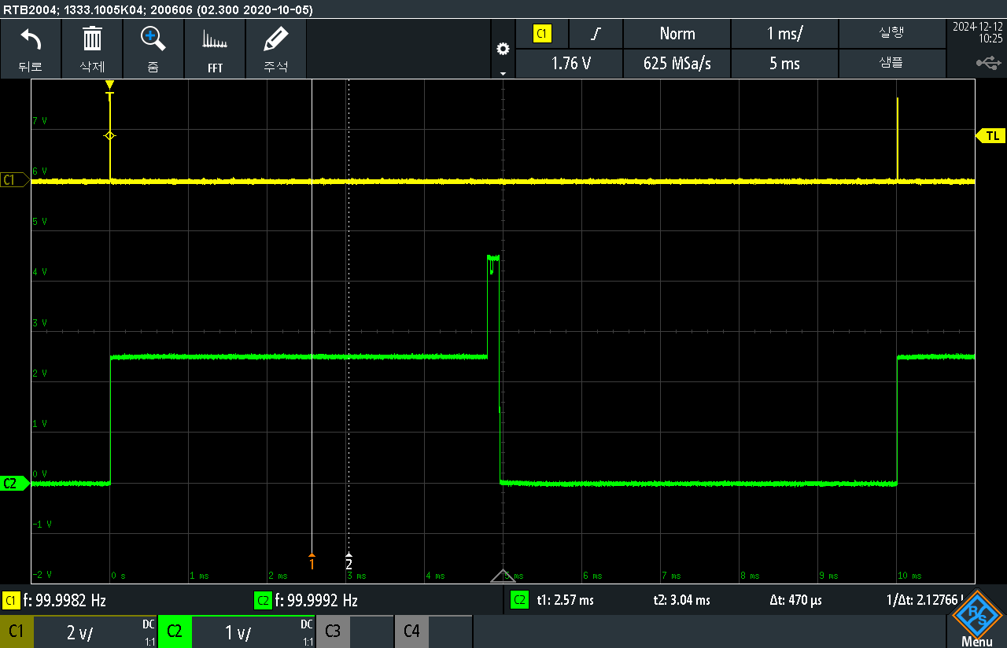
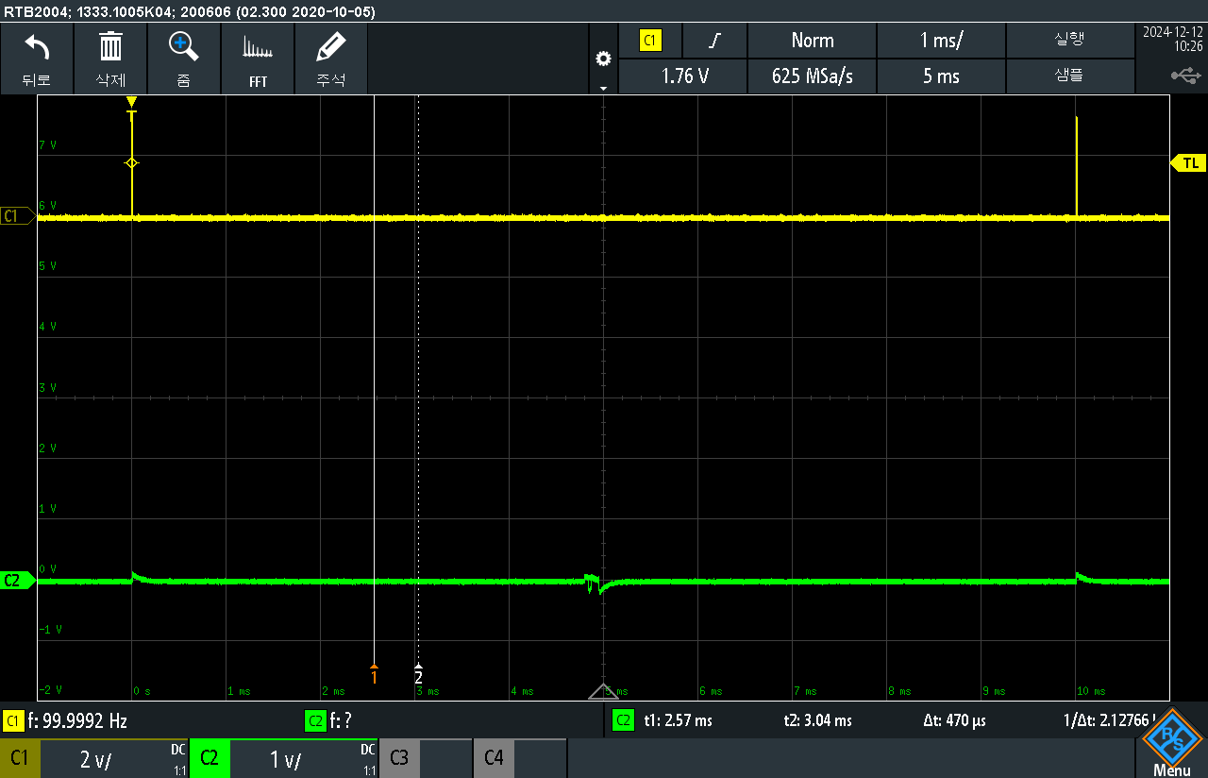
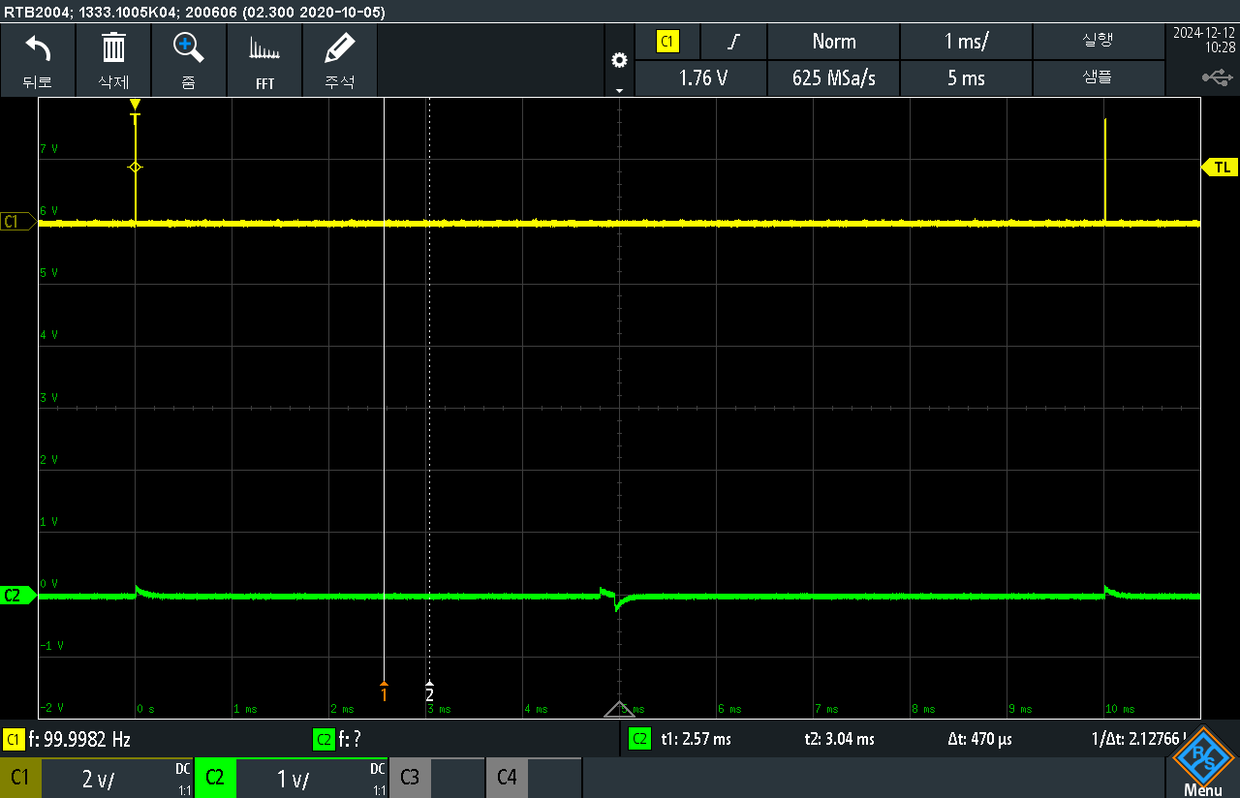

 |  |  | 그림2 |  |  |  |  |  |  |  |  |  | 그림4

